상품제안서
LED 다기능 호루라기 경광봉(신호봉)/후레쉬 | 상품코드: F27589

 |  |  |  |  |  |  | 02-412-0044 | www.easy1.co.kr
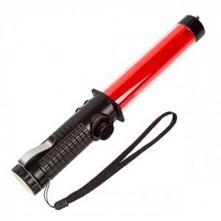

【상세/제작정보】 | 기본수량 미만 인쇄시 비용 추가. 선물포장 문의. 건전지 별도.

【인쇄/포장옵션】 | 실크 / 포장지포장

【공급단가】 | 수량 | 100~ | 300~ | 500~ | 1,000~ | 3,000~
*VAT별도 | 단가 | 7,200원 | 7,080원 | 6,900원 | 6,780원 | 6,600원

【상품 URL】 | https://dev.easy1.co.kr:443/src/goods_detail.php?gdno=27589

